Sheet1
코알라 지문방지 풀커버 강화유리
STI : 02 6673 4900 , Fax : 02 6406 6543
배송주소:
제품명 | 코알라 지문방지 풀커버 강화유리
이미지 | 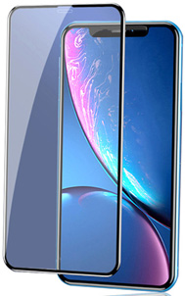
기종/색상 | 블랙 | 화이트
아이폰7/8
아이폰7/8플러스
아이폰SE2 |  | X
아이폰X/XS, 11 PRO |  | X
아이폰XS MAX, 11 PRO MAX |  | X
아이폰XR, 아이폰11 |  | X
아이폰12 mini |  | X
아이폰12/PRO |  | X
아이폰12 PRO MAX |  | X
아이폰13 mini
아이폰13/13 PRO/14-호환
아이폰13 PRO MAX/14 PLUS-호환
아이폰14PRO
아이폰14PRO MAX
아이폰15
아이폰15 PLUS
아이폰15 PRO
아이폰15 PRO MAX

